GRÁFICA
Dirección General de Ética e Integridad Gubernamental

CONVENIOS FIRMADOS TRIMESTRE OCTUBRE-DICIEMBRE 2021
 | Total
Total | 0

 | TRIMESTRE | CANTIDAD | INSTITUCIÓN
 | OCTUBRE-DICIEMBRE | 0 | -
 |  | 0 | TOTAL DE CONVENIOS

 | Director de Planificación y Desarrollo

Listado OCT-DIC 2021
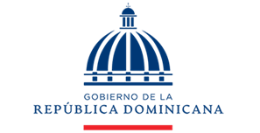

Dirección General de Ética e Integridad Gubernamental

CONVENIOS FIRMADOS TRIMESTRE OCTUBRE-DICIEMBRE 2021

TRIMESTRE | INSTITUCIÓN

